Worksheet
 | Alklima B.V.
 | Van Hennaertweg 29
 | 2952 CA Alblasserdam
 | NEDERLAND
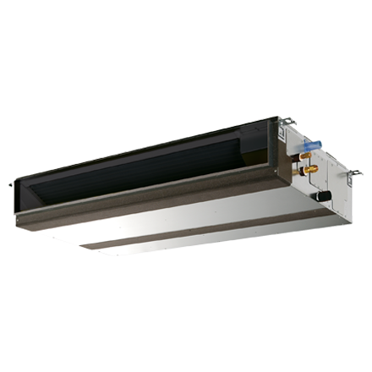
Code | PEFY-P63 VMA-E
Product | City Multi VMA 7,1 kW/150 Pa kanaalunit incl. pomp

Vermogen & prestaties
Naam |  | Waarde | Eenheid
Koelcapaciteit |  | 7.1 | kW
Verwarmingscapaciteit |  | 8 | kW

Elektrische gegevens
Naam |  | Waarde | Eenheid
Voeding, fase & frequentie |  | 230V / 1~N+a / 50 Hz
Voeding/aansluitmogelijkheid |  | Netvoeding
Afzekering apparaat |  | 16 | A

Technische gegevens
Naam |  | Waarde | Eenheid
Type koudemiddel (GWP) |  | R410a (2088)
Aantal ventilatiesnelheden |  | 3
Luchtdebiet koelen |  | 810.00 - 1140.00 | m³/h
Luchtdebiet verwarmen |  | 810.00 - 1140.00 | m³/h

Geluidsprestaties
Naam |  | Waarde | Eenheid
Geluidsdrukniveau koelen |  | 25.00 - 35.00 | dB(A)
Geluidsdrukniveau verwarmen |  | 25.00 - 35.00 | dB(A)

Afmetingen & aansluitingen
Naam |  | Waarde | Eenheid
Koelleiding diameters |  | 3/8" - 5/8"
Uitwendige buisdiameter condensafvoer |  | 32 | mm
Afmetingen (HxBxD) |  | 250 × 900 × 732 | mm

Uitvoering & werking
Naam |  | Waarde | Eenheid
Werkingsprincipe |  | Koelen en verwarmen
VRF-uitvoering |  | Ja
Model (binnenunit) |  | Plafondinbouw (kanaal)
Inverter gestuurd |  | Nee
Met draadloze afstandsbediening |  | Nee
Met afstandsbediening |  | Nee
Met klokprogramma/timer |  | Nee
Met luchtzuiveringsfilter |  | Nee
Met geurfilter |  | Nee
Inclusief condensafvoerpomp |  | Ja
Binnenunit met buitenluchtaansluiting |  | Ja

